MICI & MIJLOCII
 |  |  | 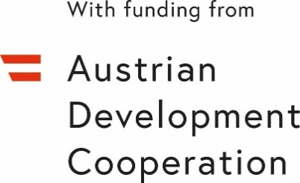
PROGRAMUL DE GRANTURI PENTRU ”PRODUCĂTOARELE AGRICOLE MICI ȘI MIJLOCII” în cadrul Proiectului „Sprijin de urgență pentru producătorii agricoli în contextul crizei socio-economice, climatice și energetice”
Previziunea investițiilor | Valuta - USD

Denumirea achiziției (cu detalii concrete capacitate kw, dimensiuni, specificații tehnice, dupa caz) | Asistența financiara* | Contribuția propie ** | Alte surse externe | Suma totală
 |  |  |  | 0
 |  |  |  | 0
 |  |  |  | 0
 |  |  |  | 0
 |  |  |  | 0
Suma totală | 0 | 0 | 0 | 0

Procentul contribuției proprii |  | #DIV/0!

* Valoarea asistenței financiare nu poate depăși $18.000
** Contribuția financiară proprie va constitui minim 20%

